897
Test de pré-positionnement Conseiller Numérique
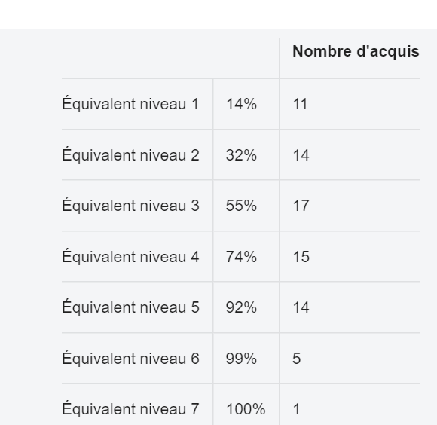
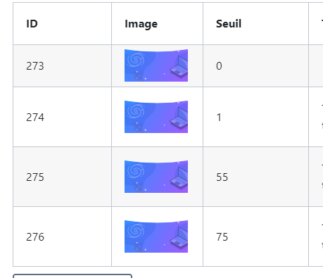

2) paliers
Palier | Taux OU Niveau* (pour l'avenir)
1 | 2
2 | 3
3 | 4

1037
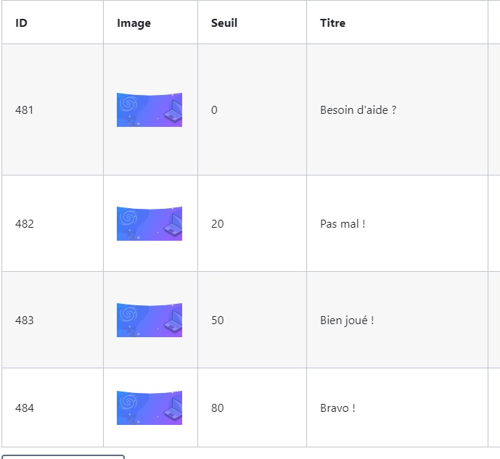
ABC Diag - avec compte
1) capage
Sujet (code ou autre) | Niveau max

2) paliers
Palier | Taux OU Niveau* (pour l'avenir)
1 | 0%
2 | 20%
3 | 50%
4 | 80%

1068
ABC Pix - Elements de l'environnement numérique
1) capage
Sujet (code ou autre) | Niveau max
@Moteur | 1
@outilsMsgélectronique | 3
@outilsTexte | 1
@composantsmatériels | 2
@connectique | 3 | 0% | (niveau 0) | pas d'étoile | Besoin d'aide ?
 |  | <44% | (niveau 0) | 1 étoile | Bon début !
 |  | 44 à 78% | (niveau 1) | 2 étoiles | Pas mal !
 |  | >78% | (niveau 2) | 3 étoiles | Bravo !
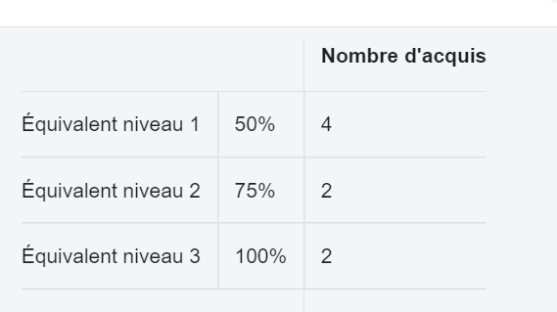

2) paliers
Palier | Taux OU Niveau* (pour l'avenir)
1 | 1
2 | 2
3 | 4

885
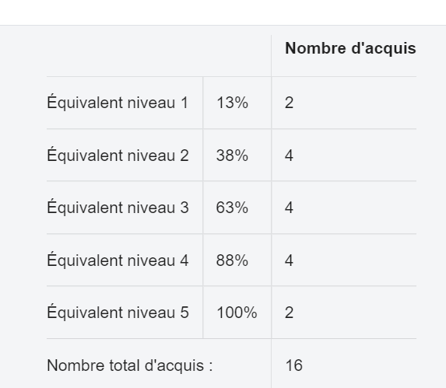
mini-parcours Réseaux Sociaux V1
1) capage
Sujet (code ou autre) | Niveau max

2) paliers
Palier | Taux OU Niveau* (pour l'avenir)
1 | 3
2 | 4
3 | 8

1102
Test général Pix - service sensibilisation BDT
1) capage
Sujet (code ou autre) | Niveau max

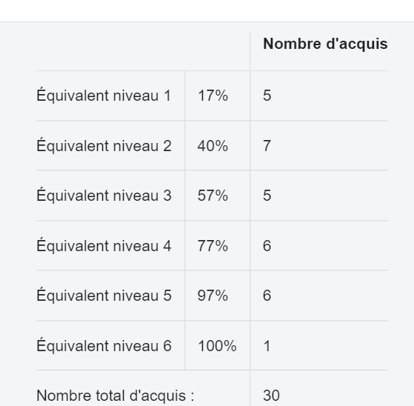

2) paliers
Palier | Taux OU Niveau* (pour l'avenir)
1 | 3
2 | 4
3 | 8

1110
Parcours Tout public
1) capage
Sujet (code ou autre) | Niveau max
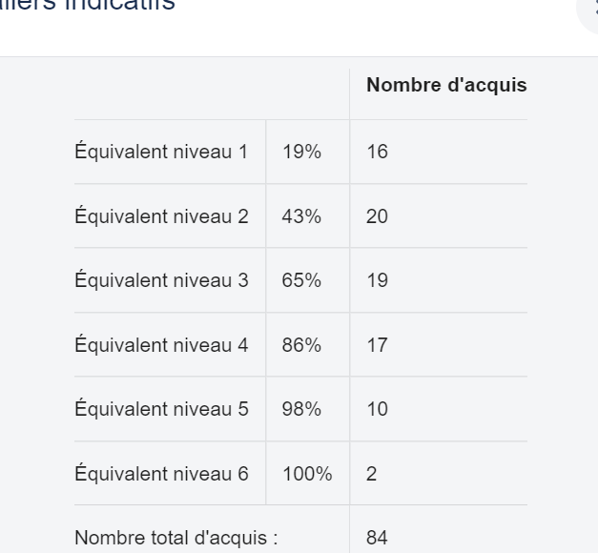

2) paliers
Palier | Taux OU Niveau* (pour l'avenir)
1 | 1
2 | 2
3 | 3
4 | 8

1196
Test de positionnement long Conseiller Numérique
1) capage
Sujet (code ou autre) | Niveau max
@eval | 3
@requete | 4
@archive | 5
@vocData | 3
@réutilImage | 4
@cnil | 3
@sourceinfo | 6
@rechinfo | 6
@veille | 6
@propFichier | 6
@support | 6
@sauvegarde | 6
@organiser | 6
@recherche | 6
@remplir | 6
@champsCourriel | 6
@spam | 6
@netiquette | 6
@répondremail | 6
@publicationEnLigne | 6
@vocRS | 6
@agendaPartage | 6
@editionEnLigne | 6
@enjeuxGAFAM | 6
@identitenum | 6
@miseEnFormeTexte | 6
@insertionObjet | 6
@retouchImage | 6
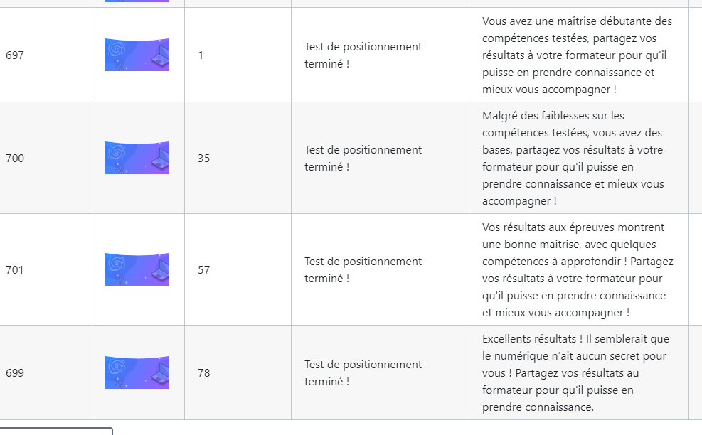
@choixmotdepasse | 6
@phishing | 6
@logmalveillant | 6
@sécuritéwifi | 6
@infosPerso | 6
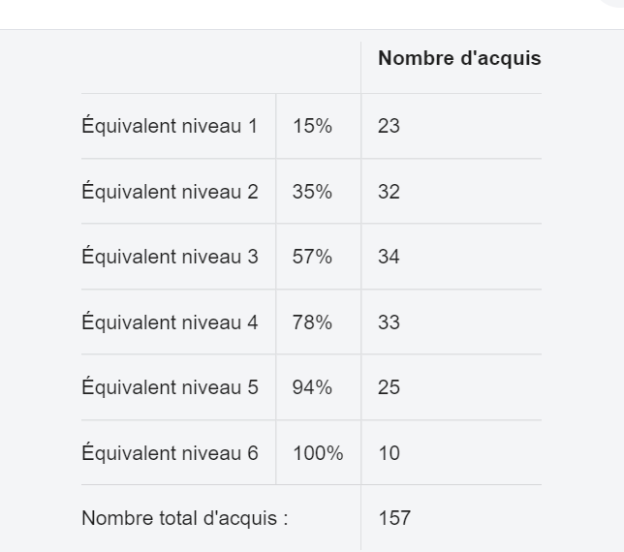
@donnéesPerso | 6
@connaissanceConnex | 6
@récupérerMotDePasse | 6
@ouvertureFichiers | 6
@appliOS | 6
@logicielLibre | 6
@neutralité | 6
@FranceConnect | 6
@serviceAdministratif | 6
@sécuritéweb | 3

2) paliers
Palier | Taux OU Niveau* (pour l'avenir)
1 | 2
2 | 3
3 | 4
4 | 8

1834
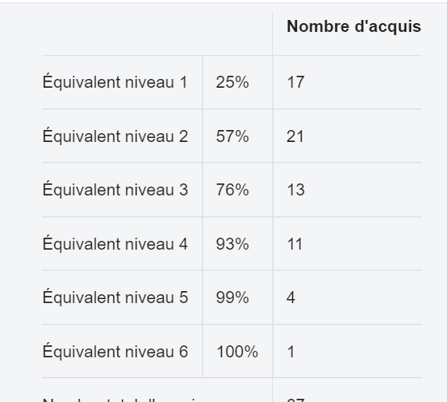
Pix Territoires : Parcours Socle
1) capage
Sujet (code ou autre) | Niveau max
@modèleEco | 3
@moteur | 2
@rechinfo | 4
@enregistrer | 6
@recherche | 6
@remplir | 2
@outilsVisio | 6
@gestionMails | 3
@répondremail | 6
@outilsRS | 6
@agendaSolo | 6
@télécharger | 6
@miseEnFormeTexte | 2
@miseEnFormeTttTxt | 2
@choixmotdepasse | 3
@phishing | 4
@gestionmotdepasse | 4
@cnil | 4
@environnementTravail | 6 | Equiv 0-1 | Une étoile | 1% - 25%
@composantsMatériels | 6 | Equiv 1 | Deux étoiles | 25%-56%
@serviceAdministratif | 6 | Equiv 2 | Trois étoiles | 56%-75%
 |  | Equiv 3-4-5-6 | Quatre étoiles | 75%-100%

2) paliers
1 | 1
2 | 2
3 | 3
4 | 8

1764
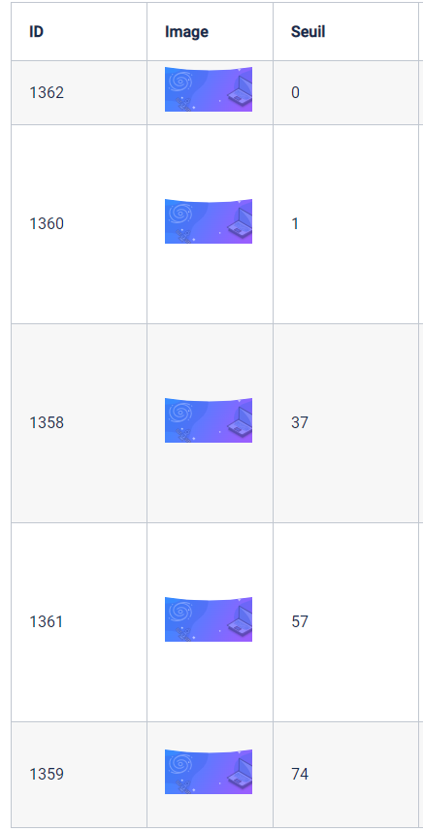
Parcours héroïque : Avez-vous l'âme d'un pirate informatique ?
1) capage
Sujet (code ou autre) | Niveau max
N/A
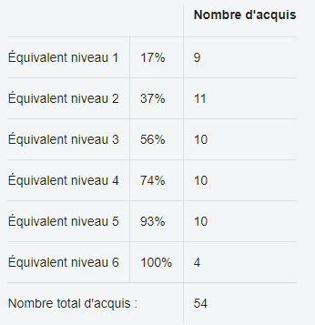

2) paliers
Palier | Taux OU Niveau* (pour l'avenir)
1 | 2
2 | 3
3 | 4
4 | 5-6

1766
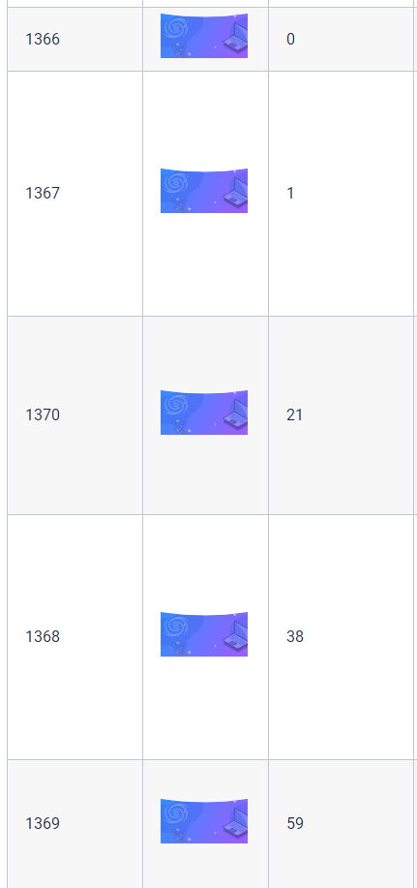
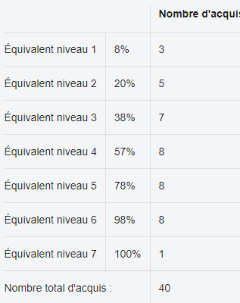
Parcours héroïque : Prêt pour une chasse au trésor ?
1) capage
Sujet (code ou autre) | Niveau max
N/A

2) paliers
Palier | Taux OU Niveau* (pour l'avenir)
1 | 2
2 | 3
3 | 4
4 | 5-6

1767
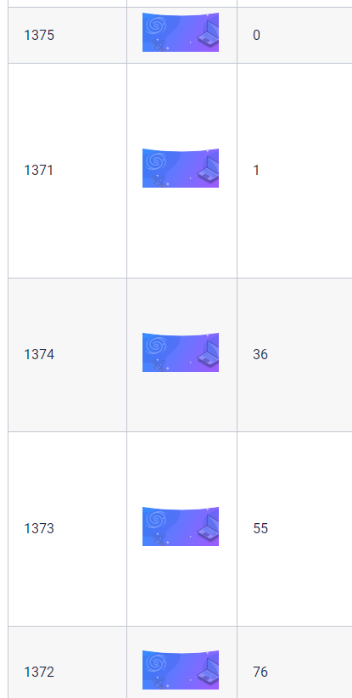
Parcours héroïque : Envoyer des mails, gérer son agenda, facile ? Vraiment ?
1) capage
Sujet (code ou autre) | Niveau max
N/A

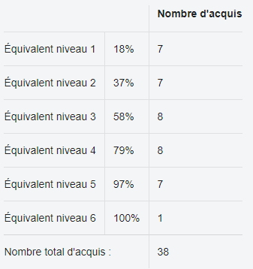

2) paliers
Palier | Taux OU Niveau* (pour l'avenir)
1 | 2
2 | 3
3 | 4
4 | 5-6

1768
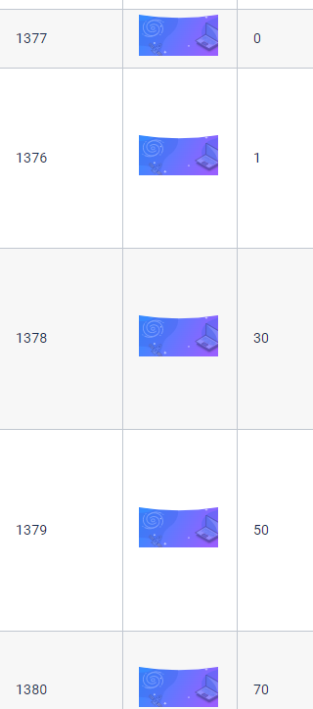
Parcours héroïque : L’avocat du web🥑👩‍⚖️, c’est toi !
1) capage
Sujet (code ou autre) | Niveau max
N/A
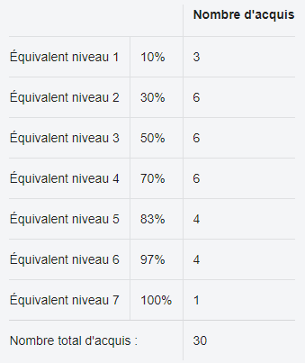

2) paliers
Palier | Taux OU Niveau* (pour l'avenir)
1 | 2
2 | 3
3 | 4
4 | 8

1775
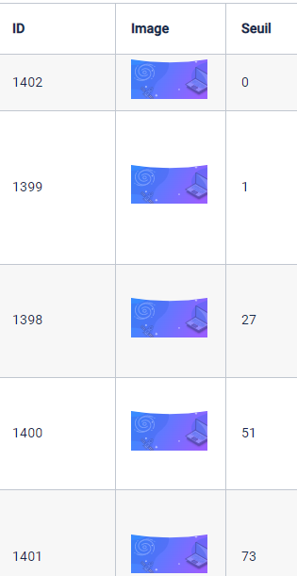
Parcours héroïque : Influenceurs ! Connaissez-vous vraiment tout des réseaux sociaux ?
1) capage
Sujet (code ou autre) | Niveau max
N/A

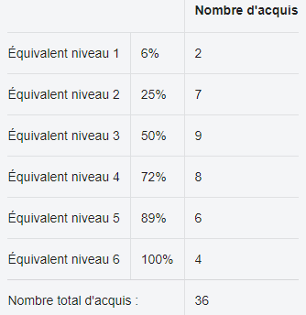

2) paliers
Palier | Taux OU Niveau* (pour l'avenir)
1 | 2
2 | 3
3 | 4
4 | 8

1769
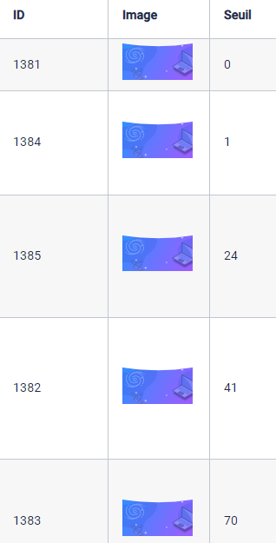
Parcours héroïque : As-tu les compétences numériques pour être un Globe trotter ?
1) capage
Sujet (code ou autre) | Niveau max
N/A

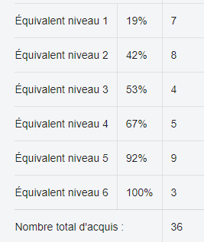

2) paliers
Palier | Taux OU Niveau* (pour l'avenir)
1 | 2
2 | 3
3 | 4
4 | 8

1776
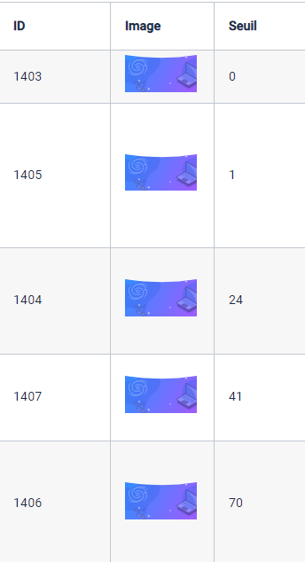
Parcours héroïque : Prêt à jouer collaboratif ?
1) capage
Sujet (code ou autre) | Niveau max
N/A

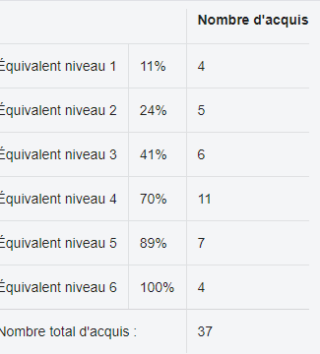

2) paliers
Palier | Taux OU Niveau* (pour l'avenir)
1 | 2
2 | 3
3 | 4
4 | 8

1765
Pirate informatique 1 : Sécuriser les accès à ses fichiers et à ses posts sur les réseaux
1) capage
Sujet (code ou autre) | Niveau max
N/A

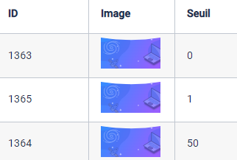

2) paliers
Palier | Taux OU Niveau* (pour l'avenir)
1 | 1%
2 | 50%

1802
Pirate informatique 3 : Maîtriser l’installation de logiciels
1) capage
Sujet (code ou autre) | Niveau max
N/A

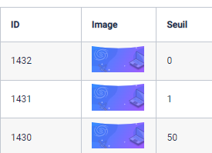

2) paliers
Palier | Taux OU Niveau* (pour l'avenir)
1 | 1%
2 | 50%

1803
Pirate informatique 4 : Protéger mes arrières
1) capage
Sujet (code ou autre) | Niveau max
N/A

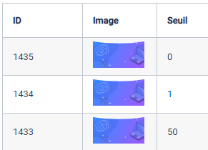

2) paliers
Palier | Taux OU Niveau* (pour l'avenir)
1 | 1%
2 | 50%

1804
Pirate informatique 2 : Identifier les indices d’une connexion sécurisée
1) capage
Sujet (code ou autre) | Niveau max
N/A

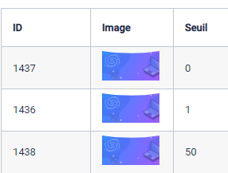

2) paliers
Palier | Taux OU Niveau* (pour l'avenir)
1 | 1%
2 | 50%

1805
Chasse au trésor 1 : Bien formuler mes formules
1) capage
Sujet (code ou autre) | Niveau max
N/A

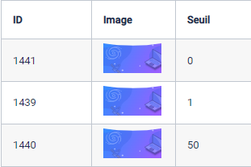

2) paliers
Palier | Taux OU Niveau* (pour l'avenir)
1 | 1%
2 | 50%

1806
Chasse au trésor 2 : Exploiter mes données
1) capage
Sujet (code ou autre) | Niveau max
N/A

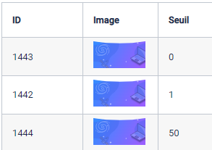

2) paliers
Palier | Taux OU Niveau* (pour l'avenir)
1 | 1%
2 | 50%

1807
Chasse au trésor 3 : Manipuler mon tableur
1) capage
Sujet (code ou autre) | Niveau max
@form_cell | 4
@form_intero | 3
@form_nb | 3
@remplir | 3

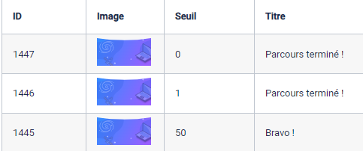

2) paliers
Palier | Taux OU Niveau* (pour l'avenir)
1 | 1%
2 | 50%

1808
Réseaux Sociaux 1 : Utiliser les réseaux sociaux
1) capage
Sujet (code ou autre) | Niveau max
N/A



2) paliers
Palier | Taux OU Niveau* (pour l'avenir)
1 | 1%
2 | 50%

1809
Réseaux Sociaux 2 : Maîtriser mon image sur les réseaux sociaux et en ligne
1) capage
Sujet (code ou autre) | Niveau max
N/A

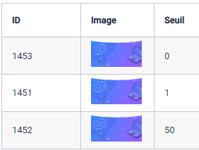

2) paliers
Palier | Taux OU Niveau* (pour l'avenir)
1 | 1%
2 | 50%

1810
Globe trotter 1 : Maîtriser les bonnes pratiques pour le travail à distance
1) capage
Sujet (code ou autre) | Niveau max
N/A

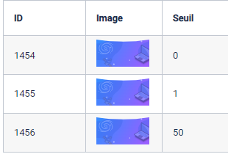

2) paliers
Palier | Taux OU Niveau* (pour l'avenir)
1 | 1%
2 | 50%

1811
Globe trotter 2 : Synchroniser ses appareils et se connecter de partout
1) capage
Sujet (code ou autre) | Niveau max
@bluetooth | 1
@connexionPeriph | 4
@connaissanceConnex | 2
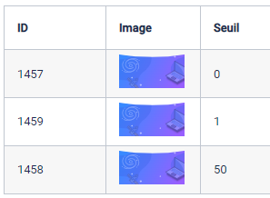
@connexionSmart | 3
@resoudreProbConn | 3
@connectique | 3

2) paliers
Palier | Taux OU Niveau* (pour l'avenir)
1 | 1%
2 | 50%

1812
Collaborer 1 : Organiser des réunions à distance
1) capage
Sujet (code ou autre) | Niveau max
@risquescourriel | 4
@répondreMail | 3
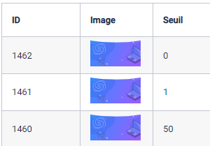
@agendaPartage | 3
@sondage | 4

2) paliers
Palier | Taux OU Niveau* (pour l'avenir)
1 | 1%
2 | 50%

1813
Collaborer 2 : Travailler sur un document à distance
1) capage
Sujet (code ou autre) | Niveau max
@modeRevision | 4
@editionEnLigne | 3
@partageDroits | 2

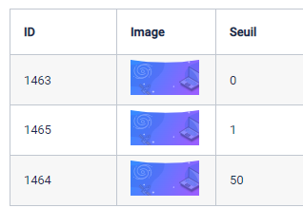

2) paliers
Palier | Taux OU Niveau* (pour l'avenir)
1 | 1%
2 | 50%

1814
Collaborer 3 : Partager du contenu à distance
1) capage
Sujet (code ou autre) | Niveau max
@PartageEnLigne | 3
@utilisationCloud | 3
@cloudPartagé | 3
@editerDocEnLigne | 4
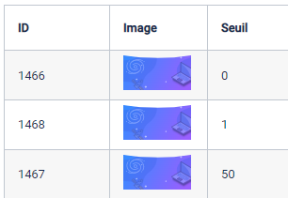

2) paliers
Palier | Taux OU Niveau* (pour l'avenir)
1 | 1%
2 | 50%

1815
Avocat du web 1 : Protéger ma vie privée
1) capage
Sujet (code ou autre) | Niveau max
N/A

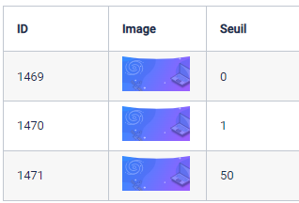

2) paliers
Palier | Taux OU Niveau* (pour l'avenir)
1 | 1%
2 | 50%

1816
Avocat du web 1 : Protéger ma vie privée
1) capage
Sujet (code ou autre) | Niveau max
@cnil | 3
@RGPDMonde | 4
@donnéesPerso | 3
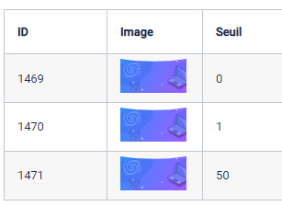

2) paliers
Palier | Taux OU Niveau* (pour l'avenir)
1 | 1%
2 | 50%

1835
Pix Territoires : Parcours Détection
1) capage
Sujet (code ou autre) | Niveau max
@recherche | 5
@champsCourriel | 3
@saisiePratique | 4
@phishing | 4
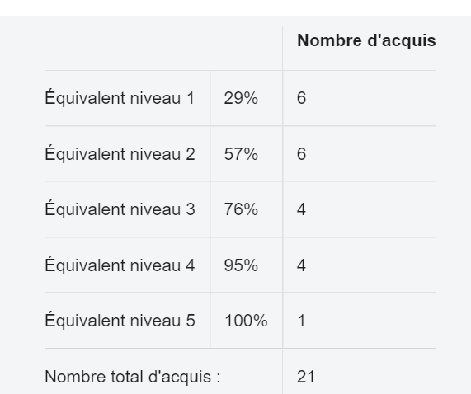
@gestionmotdepasse | 4
@environnementTravail | 2
@simulDroits | 1

 |  | Equiv 0-1 | Une étoile | 1% - 29%
 |  | Equiv 1 | Deux étoiles | 29%-57%
 |  | Equiv 2 | Trois étoiles | 57%-76%
 |  | Equiv 3-4-5 | Quatre étoiles | 76%-100%
2) paliers
Palier | Taux OU Niveau* (pour l'avenir)
1 | 1
2 | 2
3 | 3
4 | 8

399
Onglet pour chaque profil cible ayant des spécificités
1) capage
Sujet (code ou autre) | Niveau max
@Moteur | 1
@outilsMsgélectronique | 3
@outilsTexte | 1
@composantsmatériels | 2
@connectique | 3
@eval | 3
@sourceinfo | 3
@sourceImage | 3
@modèleeco | 3
@rechinfo | 3
@utiliserserv | 3
@url | 2
@acqImage | 3
@télécharger | 2
@FranceConnect | 4
@simulDroits | 4
@serviceAdministratif | 3
@adresseElect | 2
@champsCourriel | 2
@gestionmails | 3
@répondremail | 2
@fichier | 2
@enregistrer | 2
@recherche | 2
@paramImpression | 3
@environnementTravail | 1
@copiercoller | 2
@MiseenformeTexte | 3
@saisiePratique | 2
@miseEnFormeTttTxt | 2
@support | 2
@sauvegarde | 2
@spam | 2
@choixIdentifiant | 1
@choixmotdepasse | 3
@phishing | 1
@logprotection | 3
@outilsprotection | 3
@donnéesperso | 2
@cyberdépendance | 1
@installogiciel | 2
@appliOS | 1

 |  | 0% | (niveau 0) | pas d'étoile | Besoin d'aide ?
 |  | <40% | (niveau 0) | 1 étoile | Bon début !
 |  | 40 à 80% | (niveau 1) | 2 étoiles | Pas mal !
 |  | > 80% | (niveau 2) | 3 étoiles | Bravo !
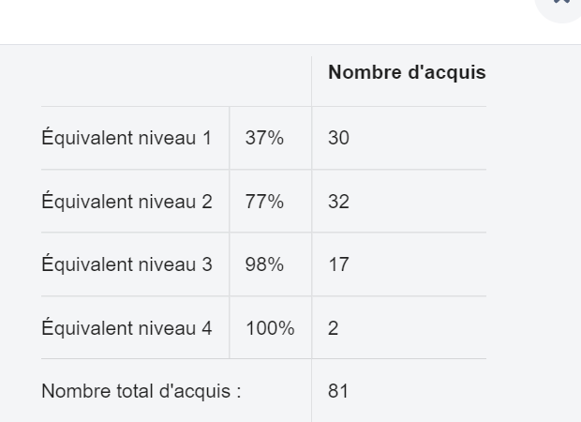
2) paliers
Palier | Taux OU Niveau* (pour l'avenir)
1 | 1
2 | 2
3 | 4

